Feuil1
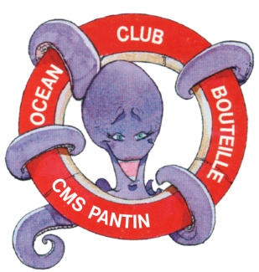

FICHE OCÉAN CLUB BOUTEILLE
N° FFESSM 07.93.0433

 |  | PANTIN ATLS PLONGÉE

 |  | SAISON : /

Afin de nous faciliter la procédure de votre inscription, et de vous faire parvenir votre licence, veuillez : 1• Renseigner cette fiche à l'aide de votre ORDINATEUR, (meilleure lisibilité) 2• L'IMPRIMER et 3 • la REMETTRE AU SECRÉTARIAT de l'OCB. Merci

NOM :

PRÉNOM :

ADRESSE E-MAIL :

 |  |  | Jour | Mois | Année
DATE DE NAISSANCE :

LIEU DE NAISSANCE :

ADRESSE :

VILLE : |  |  |  | CODE POSTAL :

TÉL. PRIVÉ / TRAVAIL / PORTABLE :

NIVEAU DE PLONGÉE ACTUEL :

NUMÉRO DE LICENCE :

PASSAGE AU NIVEAU SUPÉRIEUR (OUI / NON) :

SI PASSAGE DU NIVEAU 2, NOMBRE DE PLONGÉES :
( Présenter votre carnet de plongée )

PERSONNE À PRÉVENIR EN CAS D'ACCIDENT :

TÉL. :

ALLERGIE À L'ASPIRINE (OUI / NON) :

 | Je certifie avoir pris connaissance du règlement intérieur de Pantin ATLS Plongée et en accepter toutes les conditions.
 | Jour | Mois | Année
DATE :

 | Mention : Lu et approuvé / Signature :

